Calibraciones
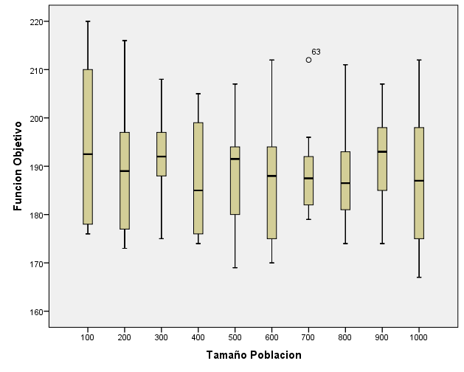
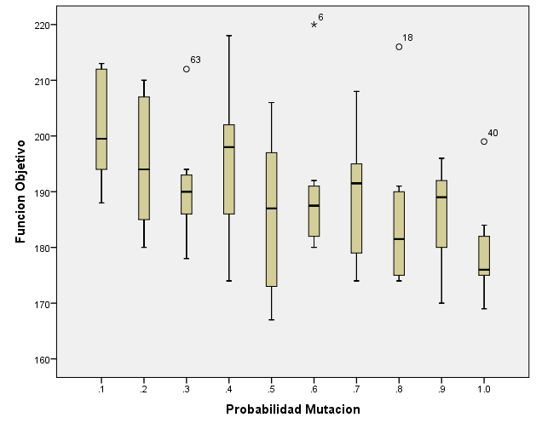
Grasp

Iteraciones | ALFA |  |  |  |  |  |  |  |  |  | PROM
 | 0.31 | 0.32 | 0.33 | 0.34 | 0.35 | 0.36 | 0.37 | 0.38 | 0.39 | 4
32000 | 171 | 171 | 172 | 173 | 174 | 172 | 175 | 175 | 179 | 180 | 174
16000 | 171 | 173 | 173 | 175 | 175 | 174 | 176 | 180 | 178 | 181 | 176
8000 | 174 | 174 | 175 | 173 | 177 | 175 | 178 | 179 | 182 | 181 | 177
4000 | 173 | 174 | 177 | 178 | 174 | 178 | 182 | 184 | 181 | 184 | 179
2000 | 174 | 174 | 175 | 176 | 177 | 183 | 183 | 185 | 184 | 186 | 180
1000 | 176 | 175 | 173 | 178 | 177 | 182 | 183 | 183 | 187 | 188 | 180
800 | 172 | 180 | 179 | 180 | 182 | 181 | 182 | 183 | 183 | 188 | 181
400 | 174 | 177 | 178 | 180 | 185 | 188 | 183 | 185 | 186 | 187 | 182
200 | 181 | 177 | 179 | 184 | 182 | 182 | 187 | 185 | 186 | 189 | 183
100 | 176 | 179 | 180 | 189 | 184 | 187 | 188 | 187 | 189 | 188 | 185
PROM | 174 | 175 | 176 | 179 | 179 | 180 | 182 | 183 | 184 | 185

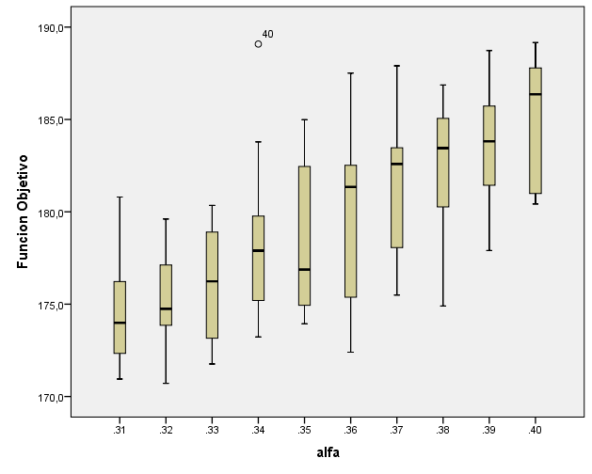
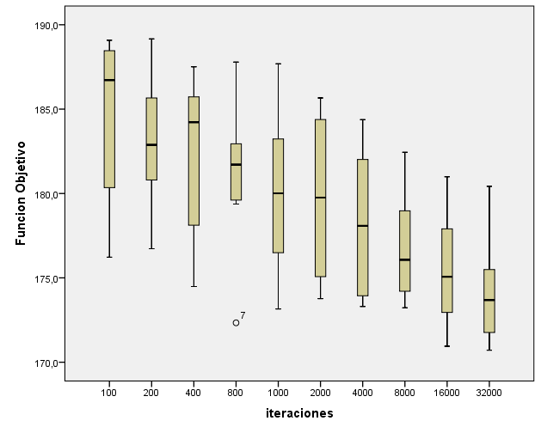

Genético

50000 generaciones
 | Tamaño Población
Probabilidad Mutacion | 100 | 200 | 300 | 400 | 500 | 600 | 700 | 800 | 900 | 1000 | Promedio
10.00% | 188 | 213 | 196 | 201 | 194 | 212 | 192 | 211 | 198 | 212 | 201.7
20.00% | 210 | 197 | 187 | 185 | 207 | 191 | 180 | 183 | 207 | 210 | 195.7
30.00% | 178 | 187 | 189 | 185 | 191 | 191 | 212 | 193 | 194 | 186 | 190.6
40.00% | 218 | 183 | 197 | 205 | 192 | 202 | 186 | 199 | 200 | 174 | 195.6
50.00% | 206 | 173 | 199 | 194 | 197 | 172 | 184 | 189 | 185 | 167 | 186.6
60.00% | 220 | 191 | 188 | 182 | 192 | 182 | 189 | 180 | 185 | 187 | 189.6
70.00% | 194 | 174 | 208 | 176 | 186 | 194 | 179 | 189 | 195 | 198 | 189.3
80.00% | 176 | 216 | 190 | 174 | 178 | 185 | 191 | 174 | 175 | 188 | 184.7
90.00% | 191 | 191 | 194 | 175 | 180 | 170 | 196 | 181 | 192 | 187 | 185.7
100.00% | 177 | 177 | 175 | 199 | 169 | 175 | 182 | 184 | 174 | 175 | 178.7
Promedio | 195.8 | 190.2 | 192.3 | 187.6 | 188.6 | 187.4 | 189.1 | 188.3 | 190.5 | 188.4

Shapiro-Wilk
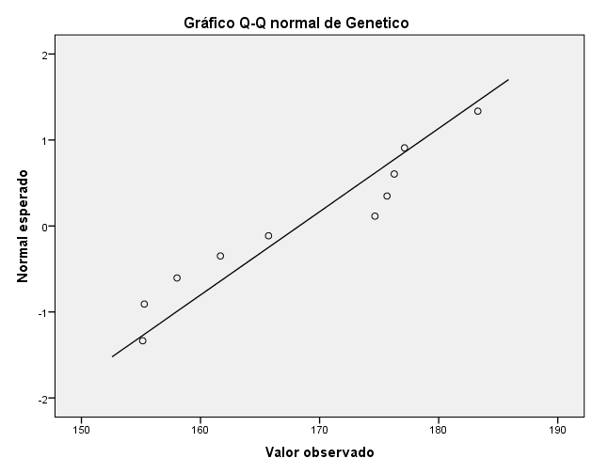
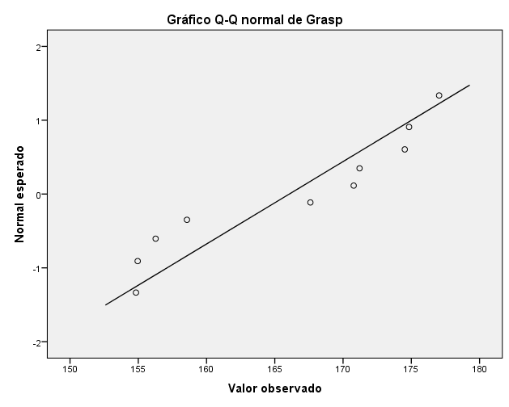
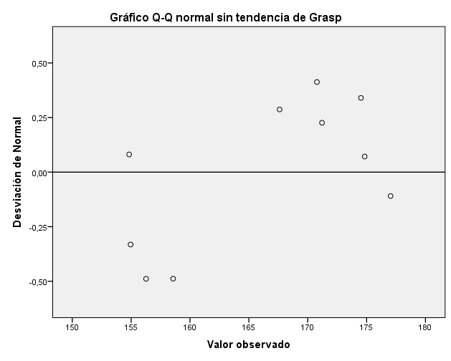
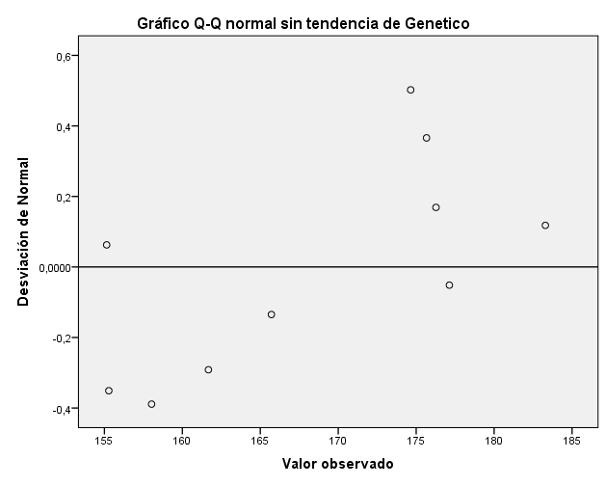
Método para el análisis de la normalidad de una muestra: Shapiro - Wilk

$$W=b^{2}/SS$$
 | Shapiro-Wilk:
GRASP |  |  |  |  |  |  | Genético

Hipótesis |  |  |  |  |  |  | Hipótesis
H0: Los valores de la F.O. devueltos por GRASP siguen una distribución normal. |  |  |  |  |  |  | H0: Los valores de la F.O. devueltos por Genético siguen una distribución normal.
H1: Los valores de la F.O. devueltos por GRASP no siguen una distribución normal. |  |  |  |  |  |  | H1: Los valores de la F.O. devueltos por Genético no siguen una distribución normal.

Procedimiento |  |  |  |  |  |  | Procedimiento

Media | 166.06058739 |  |  |  |  |  | Media | 168.28278256
Suma de cuadrados | 721.80922 |  |  |  |  |  | Suma de cuadrados | 959.21460
# Datos | 10 |  |  |  |  |  | # Datos | 10

Datos Ordenados Xi | Valores Ai para una muestra de 10 datos ( Tabla de coeficientes Shapiro-Wilk) | Datos a restar | Diferencia | Ai*Diff |  |  | Datos Ordenados Xi | Valores Ai para una muestra de 10 datos ( Tabla de coeficientes Shapiro-Wilk) | Datos a restar | Diferencia | Ai*Diff
154.82854 | 0.5739 | X10 - X1 | 22.20809 | 12.74522 |  |  | 155.14515 | 0.5739 | X10 - X1 | 28.14049 | 16.14983
154.95430 | 0.3291 | X9- X2 | 19.88177 | 6.54309 |  |  | 155.28123 | 0.3291 | X9- X2 | 21.84793 | 7.19016
156.26849 | 0.2141 | X8-X3 | 18.25159 | 3.90767 |  |  | 158.02542 | 0.2141 | X8-X3 | 18.24241 | 3.90570
158.56431 | 0.1224 | X7-X4 | 12.64488 | 1.54773 |  |  | 161.67267 | 0.1224 | X7-X4 | 13.98982 | 1.71235
167.60830 | 0.0399 | X6-X5 | 3.17164 | 0.12655 |  |  | 165.71187 | 0.0399 | X6-X5 | 8.93449 | 0.35649
170.77994 |  |  | Total(b) | 24.87026 |  |  | 174.64636 |  |  | Total(b) | 29.31452
171.20920 |  |  |  |  |  |  | 175.66249
174.52008 |  |  |  |  |  |  | 176.26782
174.83607 |  |  |  |  |  |  | 177.12917
177.03663 |  |  |  |  |  |  | 183.28564

Resultados |  |  |  |  |  |  | Resultados

W | 0.857 |  |  |  |  |  | W | 0.896
0.05 | 0.842 |  |  |  |  |  | 0.1 | 0.869
0.1 | 0.869 |  |  |  |  |  | 0.5 | 0.938
Nivel de significación | 0.050 |  |  |  |  |  | Nivel de significación | 0.050
Interpolación | 0.078 |  |  |  |  |  | Interpolación | 0.256

Se ACEPTA la hipótesis nula |  |  |  |  |  |  | Se ACEPTA la hipótesis nula

Pruebas de normalidad |  |  |  |  |  |  | Pruebas de normalidad
 | Kolmogorov-Smirnova |  |  | Shapiro-Wilk |  |  |  | Kolmogorov-Smirnova |  |  | Shapiro-Wilk
 | Estadístico | gl | Sig. | Estadístico | gl | Sig. |  | Estadístico | gl | Sig. | Estadístico | gl | Sig.
Grasp | 0.201 | 10 | ,200* | 0.857 | 10 | 0.071 | Genetico | 0.231 | 10 | 0.139 | 0.896 | 10 | 0.198
*. Esto es un límite inferior de la significación verdadera. |  |  |  |  |  |  | a. Corrección de significación de Lilliefors
a. Corrección de significación de Lilliefors

Tablas
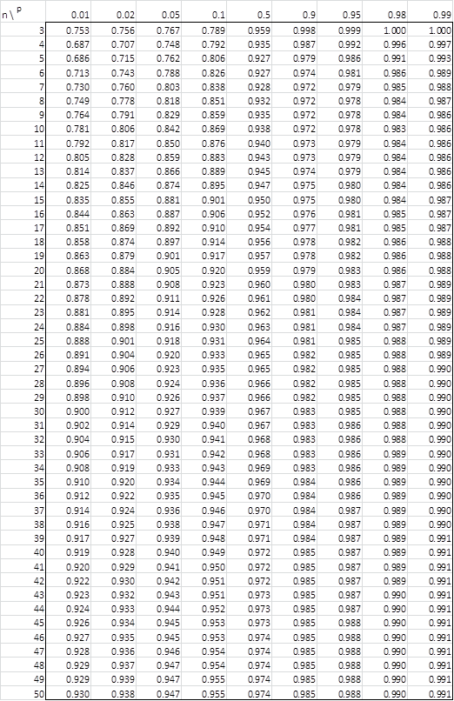
Tabla de coeficientes

P-Valor

